1.09
换档扶手支架焊接组件目标价格核算明细表
序 | 物料代码 | 名称 | 图片 | 单件图号 | 零件名称 | 耗用量 | 材质 | 下料尺寸 |  |  | 未税单价 |  | 重量 |  |  | 材料费 | 加工成本 |  |  |  |  | 系数 | 未税目标价
号 |  |  |  |  |  |  |  | 长mm | 宽mm | 厚mm | 材料 | 废铁 | 毛重 | 净重 | 废铁 |  | 工序 | 吨位 | 工序费 | 出件数 | 合计
1 | SHT0015414 | 换档扶手支架焊接组件 | 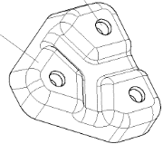 | SHT0015415 | 换挡扶手支架 | 1 | Q235 | 110.0 | 106.5 | 3.0 | 4.18 | 2.60 | 0.276 | 0.156 | 0.120 | 0.84 | 落料 | 100T | 0.07 | 1.0 | 0.07 | 112% | 1.6667
 |  |  |  |  |  |  |  |  |  |  |  |  |  |  |  |  | 拉伸 | 200压 | 0.20 | 1.0 | 0.20
 |  |  |  | Q370C08 | 焊接六角螺母 | 3 |  |  |  |  | 0.04 |  |  |  |  | 0.13 | 冲孔 | 80T | 0.05 | 1.0 | 0.05
 |  |  |  |  |  |  |  |  |  |  |  |  |  |  |  |  | 点焊 |  | 0.07 | 3.0 | 0.21
 |  |  |  | 材料成本合计： |  |  |  |  |  |  |  |  |  |  |  | 0.97 | 加工成本合计： |  |  |  | 0.53
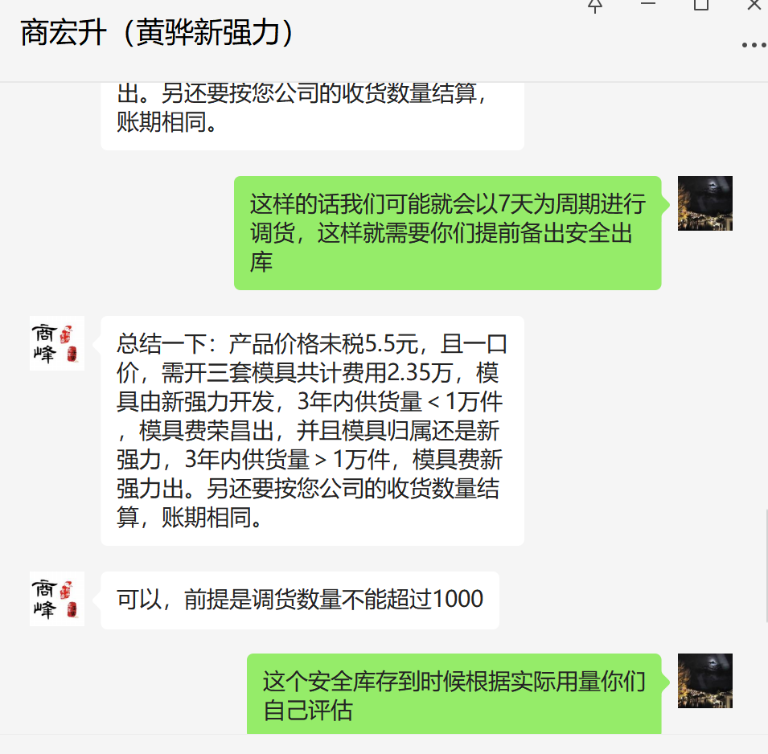
换档扶手支架焊接组件报价-文安恒德
序号 | 简图 | 名称 | 件号 | 模具工序 | 模具价格 （含税） | 备注1 | 检具 | 检具价格 （含税） | 销售价格 （未税） | 销售价格 （含税） | 备注
1 |  | 换挡护手支 架焊接总成 | SHT0015414 | op10下料 | 6500 |  | 总成检具 | 5500 | 5.8 | 6.55 | 总成供货
 |  |  |  | op20成型 | 8500 | TD
 |  |  |  | op30冲孔 | 4500
 |  |  |  | op40点焊 | 50

换档扶手支架焊接组件报价-黄骅恒伟
序 | 物料代码 | 名称 | 图片 | 单件图号 | 零件名称 | 耗用量 | 材质 | 下料尺寸 |  |  | 未税单价 |  | 重量 |  |  | 材料费 | 加工成本 |  |  |  |  | 管理费 | 财务费 | 税金 | 利润 | 报价不含税
号 |  |  |  |  |  |  |  | 长mm | 宽mm | 厚mm | 材料 | 废铁 | 毛重 | 净重 | 废铁 |  | 工序 | 吨位 | 工序费 | 出件数 | 合计
1 | SHT0015414 | 换档扶手支架焊接组件 |  | SHT0015415 | 换挡扶手支架 | 1 | Q235 | 110.0 | 106.5 | 3.0 | 4.20 | 2.00 | 0.276 | 0.156 | 0.120 | 0.92 | 落料 | 100T | 0.18 | 1.0 | 0.18
 |  |  |  |  |  |  |  |  |  |  |  |  |  |  |  |  | 拉伸 | 200压 | 0.25 | 1.0 | 0.25
 |  |  |  | Q370C08 | 焊接六角螺母 | 3 |  |  |  |  | 0.18 |  |  |  |  | 0.54 | 冲孔 | 80T | 0.15 | 1.0 | 0.15 |  |  |  |  |  | 开发周期15-20天
 |  |  |  |  |  |  |  |  |  |  |  |  |  |  |  |  | 点焊 |  | 0.30 | 3.0 | 0.90
 |  |  |  | 材料成本合计： |  |  |  |  |  |  |  |  |  |  |  | 1.46 | 加工成本合计： |  |  |  | 1.48 | 0.16 | 0.12 | 0.10 | 0.35 | 3.67
 |  |  |  |  |  | 黄骅市恒伟五金制品有限公司2023.2.10

换档扶手支架焊接组件报价-泊头捷润
序 | 物料代码 | 名称 | 图片 | 单件图号 | 零件名称 | 耗用量 | 材质 | 下料尺寸 |  |  | 未税单价 |  | 重量 |  |  | 材料费 | 加工成本 |  |  |  |  | 系数 | 未税价
号 |  |  |  |  |  |  |  | 长mm | 宽mm | 厚mm | 材料 | 废铁 | 毛重 | 净重 | 废铁 |  | 工序 | 吨位 | 工序费 | 出件数 | 合计
1 | SHT0015414 | 换档扶手支架焊接组件 |  | SHT0015415 | 换挡扶手支架 | 1 | Q235 | 115.0 | 113.0 | 3.0 |  |  | 0.306 | 0.156 | 0.150 | 1.30 | 落料 | 100T | 0.12 | 1.0 | 0.12 | 112% | 2.6000
 |  |  |  |  |  |  |  |  |  |  |  |  |  |  |  |  | 拉伸 | 200压 | 0.20 | 1.0 | 0.20
 |  |  |  | Q370C08 | 焊接六角螺母 | 3 |  |  |  |  |  |  |  |  |  | 0.18 | 冲孔 | 80T | 0.10 | 1.0 | 0.10
 |  |  |  |  |  |  |  |  |  |  |  |  |  |  |  |  | 点焊 | 凸焊机 | 0.10 | 3.0 | 0.30
 |  |  |  | 材料成本合计： |  |  |  |  |  |  |  |  |  |  |  | 1.48 | 加工成本合计： |  |  |  | 0.72
 |  |  |  |  |  |  |  |  |  |  |  |  |  |  |  |  | 包装及运费 |  | 0.15

 |  |  |  |  |  |  |  |  |  |  |  |  |  |  |  |  | 模具费共计 |  | 5600 |  | 寿命10万次

 |  |  |  |  |  |  |  |  |  |  |  |  |  |  |  |  | 落料 |  | 2500
 |  |  |  |  |  |  |  |  |  |  |  |  |  |  |  |  | 成型 |  | 2000
 |  |  |  |  |  |  |  |  |  |  |  |  |  |  |  |  | 冲孔 |  | 900
 |  |  |  |  |  |  |  |  |  |  |  |  |  |  |  |  | 检具 |  | 200

 |  |  |  |  |  |  |  |  |  |  |  |  |  |  |  |  |  |  |  |  |  |  |  |  | 0.8132625528
换档扶手支架焊接组件报价-泊头捷润-谈判价格
序 | 物料代码 | 名称 | 图片 | 单件图号 | 零件名称 | 耗用量 | 材质 | 下料尺寸 |  |  | 未税单价 |  | 重量 |  |  | 材料费 | 加工成本 |  |  |  |  | 系数 | 未税价
号 |  |  |  |  |  |  |  | 长mm | 宽mm | 厚mm | 材料 | 废铁 | 毛重 | 净重 | 废铁 |  | 工序 | 吨位 | 工序费 | 出件数 | 合计
1 | SHT0015414 | 换档扶手支架焊接组件 |  | SHT0015415 | 换挡扶手支架 | 1 | Q235 | 115.0 | 113.0 | 3.0 | 4.20 | 2.30 | 0.306 | 0.172 | 0.134 | 1.06 | 落料 | 100T | 0.12 | 1.0 | 0.12 | 112% | 2.4800
 |  |  |  |  |  |  |  |  |  |  |  |  |  |  |  |  | 拉伸 | 200压 | 0.20 | 1.0 | 0.20
 |  |  |  | Q370C08 | 焊接六角螺母 | 3 |  |  |  |  |  |  |  |  |  | 0.18 | 冲孔 | 80T | 0.10 | 1.0 | 0.10
 |  |  |  |  |  |  |  |  |  |  |  |  |  |  |  |  | 点焊 | 凸焊机 | 0.10 | 3.0 | 0.30
 |  |  |  | 材料成本合计： |  |  |  |  |  |  |  |  |  |  |  | 1.24 | 加工成本合计： |  |  |  | 0.72
 |  |  |  |  |  |  |  |  |  |  |  |  |  |  |  |  | 另：包装及运费 |  | 0.15 |  | 加工成本降0.18元 |  | 最终谈判价格2.3元
 |  |  |  |  |  |  |  |  |  |  |  |  |  |  |  |  | 生产管理及设备磨损 |  | 0.1
 |  |  |  |  |  |  |  |  |  |  |  |  |  |  |  |  | 模具费共计 |  | 5100 |  | 100%摊销1万件/2年 |  | 开发周期12天
 |  |  |  |  | 注/材料费中包含做件时废品率及原材料价格3%左右的浮动系数
 |  |  |  |  |  |  |  |  |  |  |  |  |  |  |  |  | 落料 |  | 2300
 |  |  |  |  |  |  |  |  |  |  |  |  |  |  |  |  | 成型 |  | 1800
 |  |  |  |  |  |  |  |  |  |  |  |  |  |  |  |  | 冲孔 |  | 800
 |  |  |  |  |  |  |  |  |  |  |  |  |  |  |  |  | 检具 |  | 200
 |  |  |  |  |  |  |  |  |  |  |  |  |  |  |  |  |  |  |  |  |  |  | 报客户未税4.6元
 |  |  |  |  |  |  |  |  |  |  |  |  |  |  |  | 0.27 |  |  |  |  | 0.19 | 0.46 | 4000/23年
 |  |  |  |  |  |  |  |  |  |  |  |  |  |  |  |  |  |  |  |  |  |  | 8000/普通款

 |  |  |  |  |  |  |  |  |  |  |  |  |  |  |  |  |  |  |  |  |  |  | 自制？

河北工厂自制成本核算表
序号 | QAD编码 | 零件号 | 总成名称 | 图示 | 自制/外购 | 供应商/工序 | 单件图号 | 名称 | 材质 | 数量 | 净重尺寸 | 下料尺寸 |  |  | 重量 |  |  |  | 未税单价 |  | 材料费 | 加工成本 |  |  |  |  |  |  | 未税制造费用 | 自制费用12%系数 | 未税模具费 | 模具分摊数量 | 模摊费 | 含模摊未税价 | 供应商报价 | 差异价格 | 差价比率
 |  |  |  |  |  |  |  |  |  |  |  | 长mm | 宽mm | 厚mm | 毛重 | 净重 | 材料利用率 | 废铁 | 材料 | 废铁 |  | 工序 | 吨位 | 模具费 | 工序数 | 工序费 | 出件数 | 合计
1 | SHT0015414 | SHT0015414 | 换挡扶手支架焊接组件 |  | 外购 |  | SHT0015415 | 换挡扶手支架 | Q235 t=3.0 | 1 | 107*102 | 117.0 | 113.6 | 3.0 | 0.3131 | 0.1560 | 49.82% | 0.1571 | 4.2 | 2.6 | 0.9066 | 剪板 |  |  | 1 | 0.05 | 1.0 | 0.00 | 1.9813 | 2.2191 | 9500.00 | 10000.00 | 0.95 | 3.1691 |  | (3.1691) | #DIV/0!
 |  |  |  |  |  |  |  |  |  |  |  |  |  |  |  |  |  |  |  |  |  | 落料 | 100T | 4000 | 1 | 0.07 | 1.0 | 0.07
 |  |  |  |  |  |  |  |  |  |  |  |  |  |  |  |  |  |  |  |  |  | 成型 | 200T | 3000 | 1 | 0.20 | 1.0 | 0.20
 |  |  |  |  |  |  |  |  |  |  |  |  |  |  |  |  |  |  |  |  |  | 冲孔 | 80T | 2500 | 1 | 0.05 | 1.0 | 0.05
 |  |  |  |  |  |  | Q370C08 | 焊接方螺母 | M8 | 3 |  |  |  |  |  |  |  |  | 0.04 |  | 0.1200 | 点焊 | 凸焊机 |  | 3 | 0.10 | 1.0 | 0.30
 |  |  |  |  |  |  |  | 合计 |  |  |  |  |  |  |  |  |  |  |  |  | 1.0266 |  |  |  |  |  |  | 0.62

